RELACION SERVICIOS ABRIL-JUNIO
MINISTERIO DE HACIENDA
DIRECCION FISCALIZACION DE HIDROCARBUROS
RELACION DE SERVICIOS POR PAGO GASTOS ADMINSITRATIVOS LEY 112-00 Y TASA UNICA
RESOLUCIONES 027-17 MICM Y 12-05 MH

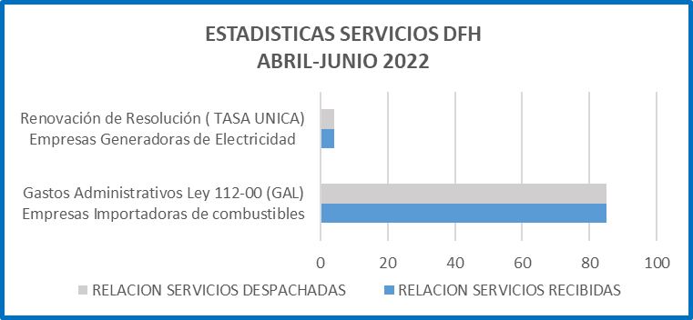
ABRIL-JUNIO 2022
SERVICIOS DFH | RELACION SERVICIOS
 | RECIBIDAS | DESPACHADAS
Gastos Administrativos Ley 112-00 (GAL) Empresas Importadoras de combustibles | 82 | 82
Renovación de Resolución ( TASA UNICA) Empresas Generadoras de Electricidad | 1 | 1
TOTAL SERVICIOS | 83 | 83

BERNARDA GERMOSO LOPEZ
Subdirectora
Dirección de Fiscalización de Hidrocarburos

